Verif_UCI
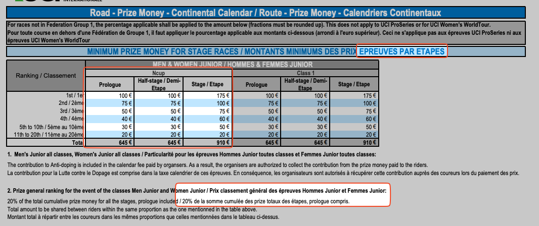
Places | E1 | E2 | E3 | E4 | E5 | E6 | E7 | Total | GC min
 | Full | Full | Half | Half | Full | Full | Full | Étapes | 20%
1 | 260 | 260 | 150 | 150 | 260 | 260 | 260 | 1600 | 320
2 | 150 | 150 | 110 | 110 | 150 | 150 | 150 | 970 | 194
3 | 110 | 110 | 75 | 75 | 110 | 110 | 110 | 700 | 140
4 | 90 | 90 | 60 | 60 | 90 | 90 | 90 | 570 | 114
5 | 75 | 75 | 45 | 45 | 75 | 75 | 75 | 465 | 93
6 | 75 | 75 | 45 | 45 | 75 | 75 | 75 | 465 | 93
7 | 75 | 75 | 45 | 45 | 75 | 75 | 75 | 465 | 93
8 | 75 | 75 | 45 | 45 | 75 | 75 | 75 | 465 | 93
9 | 75 | 75 | 45 | 45 | 75 | 75 | 75 | 465 | 93
10 | 75 | 75 | 45 | 45 | 75 | 75 | 75 | 465 | 93
11 | 30 | 30 | 30 | 30 | 30 | 30 | 30 | 210 | 42
12 | 30 | 30 | 30 | 30 | 30 | 30 | 30 | 210 | 42
13 | 30 | 30 | 30 | 30 | 30 | 30 | 30 | 210 | 42
14 | 30 | 30 | 30 | 30 | 30 | 30 | 30 | 210 | 42
15 | 30 | 30 | 30 | 30 | 30 | 30 | 30 | 210 | 42
16 | 30 | 30 | 30 | 30 | 30 | 30 | 30 | 210 | 42
17 | 30 | 30 | 30 | 30 | 30 | 30 | 30 | 210 | 42
18 | 30 | 30 | 30 | 30 | 30 | 30 | 30 | 210 | 42
19 | 30 | 30 | 30 | 30 | 30 | 30 | 30 | 210 | 42
20 | 30 | 30 | 30 | 30 | 30 | 30 | 30 | 210 | 42

 |  |  |  |  |  |  |  | 8730

Taux de change officiel UCI |  |  | https://assets.ctfassets.net/761l7gh5x5an/5G5JfslUY9ynE73LV2g9Zi/0521c8a2b8950abb454eaabfc819cce3/16.FX_officiel_UCI_2024_-_Multi.pdf
2024 | 1.462 | --> à mettre à jour annuellement en utilisant le taux de change UCI

Obligations minimales pour 2023 |  |  | --> à valider en fonction des montants officiels UCI dans "2023 - ROUTE Obligations Financières"
https://assets.ctfassets.net/761l7gh5x5an/3XSdDT5GZNHaRDKjjqE4bo/d586af08d8940967b7e4cdac1d14bc18/ROA-20231008_-_2024_Road_Financial_Obligations.pdf

Validation se fait en rouge si montant pas assez élevé, dans Onglets Etape, Demi-Étape, GenTemps

